1.3.2.5
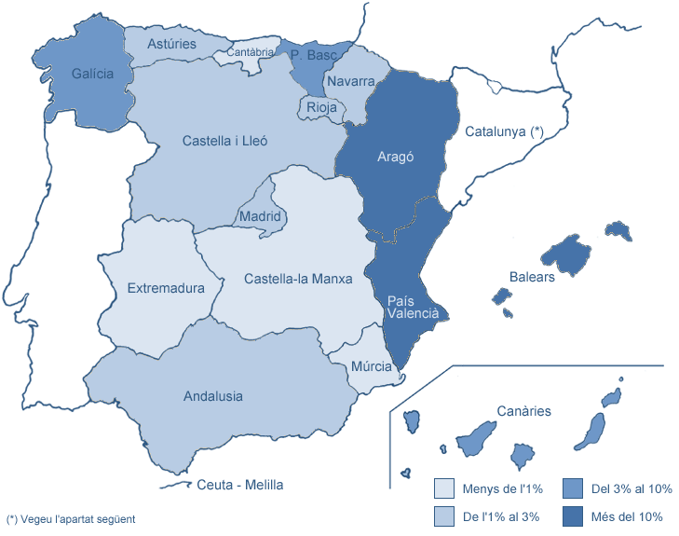
1.3.2 Estudiantat matriculat de 1r i 2n cicles i graus
1.3.2.5 MATRÍCULA PER LLOC DE RESIDÈNCIA FAMILIAR A L'ESTAT ESPANYOL (excepte Catalunya)

Centre | Andalusia | Aragó | Principat d'Astúries | Balears | Canàries | Cantàbria | Castella i Lleó | Castella-la Manxa | Extremadura | Galícia | Madrid | Ceuta i Melilla | Múrcia | Navarra | La Rioja | País Basc | País Valencià | Total
162 CFIS | 2 | 4 | 1 | 4 | 3 | - | 1 | - | - | - | 1 | - | 2 | 2 | - | 1 | 7 | 28
200 FME | 1 | 2 | - | 3 | 2 | - | - | - | - | 2 | - | - | - | 1 | - | - | 3 | 14
210 ETSAB | 13 | 120 | 11 | 193 | 50 | 7 | 16 | 2 | - | 30 | 13 | - | 4 | 13 | 16 | 91 | 72 | 651
220 ETSEIAT | - | 10 | 2 | 67 | 1 | 1 | 2 | 1 | - | 2 | 3 | 1 | - | 2 | - | 7 | 8 | 107
230 ETSETB | 3 | 6 | 1 | 75 | 2 | - | 3 | 1 | - | 6 | 2 | - | - | 1 | - | 3 | 7 | 110
240 ETSEIB | 2 | 18 | 1 | 125 | 9 | - | - | 1 | 1 | 8 | 2 | - | 1 | 3 | 2 | 12 | 17 | 202
250 ETSECCPB | 2 | 33 | 2 | 58 | 3 | 1 | 1 | 1 | - | 2 | 1 | - | - | 6 | - | 17 | 15 | 142
270 FIB | 2 | 15 | - | 64 | 6 | 1 | - | - | - | 3 | - | - | - | 2 | 3 | 3 | 5 | 104
280 FNB | - | 1 | 2 | 67 | 3 | 1 | - | - | - | 2 | 1 | - | 1 | - | - | 5 | 19 | 102
290 ETSAV | 8 | 16 | 3 | 38 | 3 | 4 | 2 | 1 | - | 5 | 2 | - | 4 | 3 | 4 | 11 | 18 | 122
300 EETAC | 3 | 4 | - | 23 | 5 | 1 | 4 | - | - | 2 | 1 | 2 | 1 | 1 | 2 | 1 | 8 | 58
310 EPSEB | 7 | 37 | 4 | 76 | 5 | 1 | 8 | - | - | 1 | 3 | - | - | 4 | 2 | 22 | 23 | 193
320 EET | 2 | 4 | 2 | 33 | 1 | - | 1 | 1 | 1 | - | - | - | - | - | - | - | 1 | 46
330 EPSEM | - | 1 | - | 6 | - | - | - | 1 | - | - | - | - | 1 | - | - | - | 2 | 11
340 EPSEVG | 2 | 10 | - | 39 | 2 | 1 | 2 | - | 1 | 2 | 1 | - | - | - | - | 3 | 9 | 72
370 EUOOT | 14 | 4 | 8 | 14 | 5 | 1 | 5 | - | - | 10 | 8 | - | - | 5 | 2 | 14 | 6 | 96
390 ESAB | - | 2 | 2 | 16 | 3 | 1 | - | - | - | - | 3 | - | - | - | 1 | 1 | 2 | 31
820 EUETIB (1) | 3 | 10 | - | 103 | 3 | - | 2 | 2 | 3 | 3 | 3 | 1 | 1 | 5 | - | 8 | 7 | 154
Total UPC | 64 | 297 | 39 | 1,004 | 106 | 20 | 47 | 11 | 6 | 78 | 44 | 4 | 15 | 48 | 32 | 199 | 229 | 2,243
% SOBRE EL TOTAL DE LA UPC | 2.9% | 13.2% | 1.7% | 44.8% | 4.7% | 0.9% | 2.1% | 0.5% | 0.3% | 3.5% | 2.0% | 0.2% | 0.7% | 2.1% | 1.4% | 8.9% | 10.2%
(1) Centre Adscrit a la UPC
No inclou Catalunya (vegeu la distribució comarcal dels estudiants amb domicili familiar a Catalunya a la taula següent).
Dades a maig de 2011

